รายการที่ 3
มูลค่า e-Commerce ปี 2560 รายอุตสาหกรรม จำแนกตามช่องทางการขายผ่านทางออนไลน์ ของผู้ประกอบการ SMEs (ไม่รวมมูลค่าการจัดซื้อจัดจ้างของภาครัฐ) |  | ภาพที่ 3 มูลค่า e-Commerce ปี 2560 รายอุตสาหกรรม จำแนกตามช่องทางการขายผ่านทางออนไลน์ ของผู้ประกอบการ SMEs (ไม่รวมมูลค่าการจัดซื้อจัดจ้างของภาครัฐ)

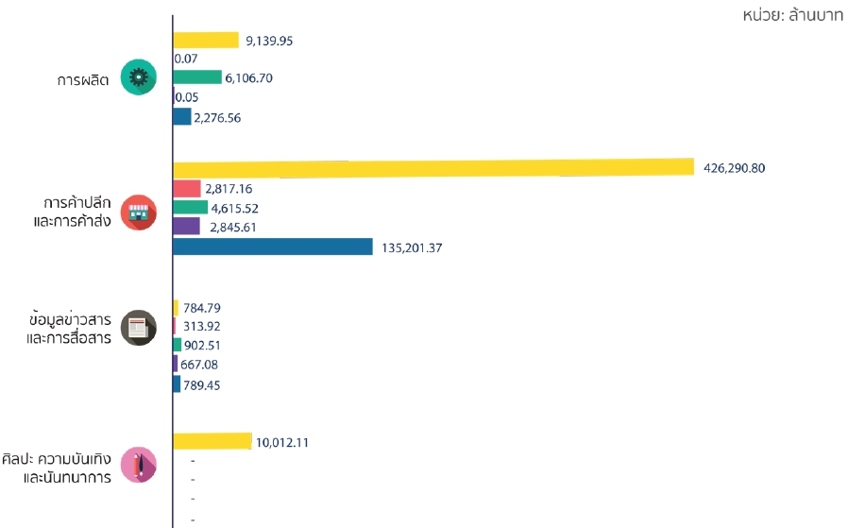
 | หน่วย : ล้านบาท
ประเภทอุตสาหกรรม | ปี 2560
การผลิต
e-Marketplace ในประเทศ | 2,276.56
เว็บไซต์ของท่านเอง | 6,106.70
แอปพลิเคชันของท่านเอง | 0.07
Social Media | 9,139.95
e-Marketplace หรือเว็บไซต์ของต่างประเทศ | 0.05
การค้าปลีกและการค้าส่ง
e-Marketplace ในประเทศ | 135,201.37
เว็บไซต์ของท่านเอง | 4,615.52
แอปพลิเคชันของท่านเอง | 2,817.16
Social Media | 426,290.80
e-Marketplace หรือเว็บไซต์ของต่างประเทศ | 2,845.61
ข้อมูลข่าวสารและการสื่อสาร
e-Marketplace ในประเทศ | 789.45
เว็บไซต์ของท่านเอง | 902.51
แอปพลิเคชันของท่านเอง | 313.92
Social Media | 784.79
e-Marketplace หรือเว็บไซต์ของต่างประเทศ | 667.08
ศิลปะ ความบันเทิงและนันทนาการ
e-Marketplace ในประเทศ | -
เว็บไซต์ของท่านเอง | -
แอปพลิเคชันของท่านเอง | -
Social Media | 10,012.11
e-Marketplace หรือเว็บไซต์ของต่างประเทศ | -
ธุรการบริการอื่นๆ
e-Marketplace ในประเทศ | -
เว็บไซต์ของท่านเอง | -
แอปพลิเคชันของท่านเอง | -
Social Media | 456.24
e-Marketplace หรือเว็บไซต์ของต่างประเทศ | -

